상품제안서
와이드 풀 로드 20인치 캐리어 | 상품코드: F27943

 |  |  |  |  |  |  | 02-412-0044 | www.easy1.co.kr
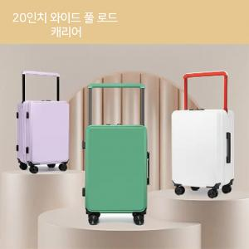

【상세/제작정보】

【인쇄/포장옵션】 | / 포장불가능

【공급단가】 | 수량 | 10~ | 50~ | 100~ | 300~ | 500~
*VAT별도 | 단가 | 84,000원 | 82,600원 | 80,500원 | 79,090원 | 77,000원

【상품 URL】 | http://www.easy1.co.kr/src/goods_detail.php?gdno=27943

